BUSAN
BUSAN SCHEDULE - 関西 |  |  |  |  |  |  |  |  |  | 連絡先：大阪海運営業所 TEL：06-7730-1075/FAX：06-7730-1088

Destination: Busan, Korea
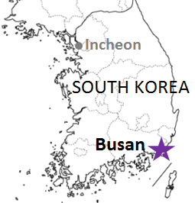
 |  |  |  | 神戸搬入/出港分 (大阪搬入分は2ページ目をご参照ください) |  |  |  |  |  |  |  | UPDATED : | 2024-03-22 | E
From Kobe
VESSEL | VOY | CFS CUT |  | ETA |  | ETD |  | ETA
 |  | KOB |  | KOB |  | KOB |  | BUS
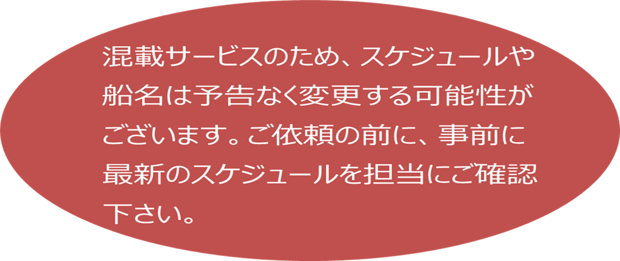

 |  |  |  |  |  | 0 DAYS |  | 1-3 DAYS
PEGASUS PACER | 2418W | 2024-03-25 | 月 | 2024-03-27 | 水 | 2024-03-27 | 水 | 2024-03-30 | 土
※CONSILIA | 103W | 2024-03-26 | 火 | 2024-03-28 | 木 | 2024-03-29 | 金 | 2024-04-02 | 火
※PACIFIC BUSAN | 2420W | 2024-03-28 | 木 | 2024-04-01 | 月 | 2024-04-01 | 月 | 2024-04-03 | 水
★本船名＝CUT日前倒し
※本船名＝本船変更
※本船名＝サービス無し
注意事項
危険品は受諾出来かねますのでご了承ください。
国内消防法該当品は搬入日に指定がございます。 事前に担当者にご確認の上、外貨にてご搬入ください。
段積み不可貨物、重量物、長尺貨物、背高貨物は 受託不可もしくは追加費用が発生する場合がございます。 詳細は担当者までお問合せ下さい。
貨物搬入の際には、下記３点をお願い致します。 ＊貨物にケースマークを貼付 ＊送り状に"にしてつ/大阪海運営業所扱い"と記載 ＊送り状にケースマークの記載
木材を使用した梱包等については輸入地で規制がございます。 詳細は下記ご確認ください。 http://www.maff.go.jp/pps/j/konpozai/kuni/country.html
先船のスケジュール及び船名は、予告なく変更の 可能性がございます。予め御了承をお願い致します。
記載以外の仕向け地も承っております。お問合せください!
※PEGASUS PACER | 2419W | 2024-04-01 | 月 | 2024-04-03 | 水 | 2024-04-03 | 水 | 2024-04-06 | 土
※CONSILIA | 104W | 2024-04-02 | 火 | 2024-04-04 | 木 | 2024-04-05 | 金 | 2024-04-09 | 火
※DONGJIN FORTUNE | 0101W | 2024-04-04 | 木 | 2024-04-08 | 月 | 2024-04-08 | 月 | 2024-04-10 | 水
PEGASUS PACER | 2420W | 2024-04-08 | 月 | 2024-04-10 | 水 | 2024-04-10 | 水 | 2024-04-13 | 土
CONSILIA | 105W | 2024-04-09 | 火 | 2024-04-11 | 木 | 2024-04-12 | 金 | 2024-04-16 | 火
PACIFIC BUSAN | 2423W | 2024-04-11 | 木 | 2024-04-15 | 月 | 2024-04-15 | 月 | 2024-04-17 | 水
PEGASUS PACER | 2421W | 2024-04-15 | 月 | 2024-04-17 | 水 | 2024-04-17 | 水 | 2024-04-20 | 土
CONSILIA | 106W | 2024-04-16 | 火 | 2024-04-18 | 木 | 2024-04-19 | 金 | 2024-04-23 | 火
DONGJIN FORTUNE | 0104N | 2024-04-18 | 木 | 2024-04-22 | 月 | 2024-04-22 | 月 | 2024-04-24 | 水
PEGASUS PACER | 2422W | 2024-04-22 | 月 | 2024-04-24 | 水 | 2024-04-24 | 水 | 2024-04-27 | 土
CONSILIA | 107W | 2024-04-23 | 火 | 2024-04-25 | 木 | 2024-04-26 | 金 | 2024-04-30 | 火
PACIFIC BUSAN | 2426W | 2024-04-25 | 木 | 2024-04-29 | 月 | 2024-04-29 | 月 | 2024-05-01 | 水

貨物搬入先 | 会社名 |  |  | 住所 / 保税名称
神戸 CFS 2024/1/1～搬入分より | ㈱大森回漕店 ポートアイランド L-7 上屋 |  |  | 神戸市中央区港島７-4 |  |  |  |  | NACCS: 3FDB1
 |  |  |  | TEL: 078-302-0562 FAX: 078-302-0564

BUSAN SCHEDULE - 関西 |  |  |  |  |  |  |  |  |  | 連絡先：大阪海運営業所 TEL：06-7730-1075/FAX：06-7730-1088

Destination: Busan, Korea
 |  |  |  | 大阪搬入/出港分 (神戸搬入分は1ページ目をご参照ください) |  |  |  |  |  |  |  | UPDATED : | 2024-03-22 | T
From Osaka
VESSEL | VOY | CFS CUT |  | ETA |  | ETD |  | ETA
 |  | OSA |  | OSA |  | OSA |  | BUS

注意事項
危険品は受諾出来かねますのでご了承ください。
国内消防法該当品は搬入日に指定がございます。 事前に担当者にご確認の上、外貨にてご搬入ください。
段積み不可貨物、重量物、長尺貨物、背高貨物は 受託不可もしくは追加費用が発生する場合がございます。 詳細は担当者までお問合せ下さい。
貨物搬入の際には、下記３点をお願い致します。 ＊貨物にケースマークを貼付 ＊送り状に"にしてつ/大阪海運営業所扱い"と記載 ＊送り状にケースマークの記載
木材を使用した梱包等については輸入地で規制がございます。 詳細は下記ご確認ください。 http://www.maff.go.jp/pps/j/konpozai/kuni/country.html
先船のスケジュール及び船名は、予告なく変更の 可能性がございます。予め御了承をお願い致します。
記載以外の仕向け地も承っております。お問合せください!
 |  |  |  |  |  | 0 DAYS |  | 1 DAYS
PANSTAR DREAM | 4036W | 2024-03-22 | 金 | 2024-03-25 | 月 | 2024-03-25 | 月 | 2024-03-26 | 火
PANSTAR DREAM | 4037W | 2024-03-26 | 火 | 2024-03-27 | 水 | 2024-03-27 | 水 | 2024-03-28 | 木
PANSTAR DREAM | 4038W | 2024-03-28 | 木 | 2024-03-29 | 金 | 2024-03-29 | 金 | 2024-03-30 | 土
PANSTAR DREAM | 4039W | 2024-03-29 | 金 | 2024-04-01 | 月 | 2024-04-01 | 月 | 2024-04-02 | 火
PANSTAR DREAM | 4040W | 2024-04-02 | 火 | 2024-04-03 | 水 | 2024-04-03 | 水 | 2024-04-04 | 木
PANSTAR DREAM | 4041W | 2024-04-04 | 金 | 2024-04-05 | 金 | 2024-04-05 | 金 | 2024-04-06 | 土
PANSTAR DREAM | 4042W | 2024-04-05 | 金 | 2024-04-08 | 月 | 2024-04-08 | 月 | 2024-04-09 | 火
PANSTAR DREAM | 4043W | 4/9 AM | 火 | 2024-04-10 | 水 | 2024-04-10 | 水 | 2024-04-11 | 木
PANSTAR DREAM | 4044W | 2024-04-11 | 土 | 2024-04-12 | 金 | 2024-04-12 | 金 | 2024-04-13 | 土
PANSTAR DREAM | 4045W | 2024-04-12 | 金 | 2024-04-15 | 月 | 2024-04-15 | 月 | 2024-04-16 | 火
PANSTAR DREAM | 4046W | 2024-04-16 | 火 | 2024-04-17 | 水 | 2024-04-17 | 水 | 2024-04-18 | 木
PANSTAR DREAM | 4047W | 2024-04-18 | 日 | 2024-04-19 | 金 | 2024-04-19 | 金 | 2024-04-20 | 土
★本船名＝CUT日前倒し
※本船名＝本船変更
※本船名＝サービス無し
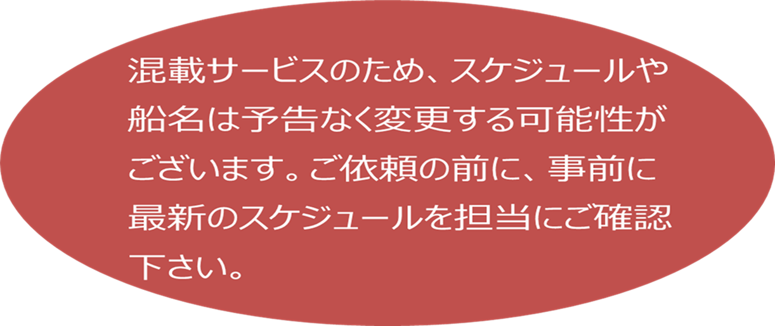

※CFS倉庫受付時間 8:00~16：30
貨物搬入先 | 会社名 |  |  |  |  | 住所 / 保税名称
大阪 CFS | 株式会社大運(大阪) |  |  |  |  | 住之江区南港中6-7 南港外貿雑貨センターQ-1号上屋 |  |  |  |  |  | NACCS: 4IDC4
 |  |  |  |  |  | TEL : 06-6612-4020 FAX : 06-6612-7298
大阪 CFS | 大阪運輸㈱ ロジスティクスセンター |  |  |  |  | 大阪市住之江区南港中6-5-1 |  |  |  |  | NACCS:4IWN9
 |  |  |  |  |  | 06-6612-6822 FAX: 06-6612-6826

BUSAN (2)
BUSAN SCHEDULE - 関西 |  |  |  |  |  |  |  |  |  | 連絡先：大阪海運営業所 TEL：06-7730-1075/FAX：06-7730-1088

Destination: Busan, Korea
 |  |  |  | 神戸搬入/出港分 (大阪搬入分は2ページ目をご参照ください) |  |  |  |  |  |  |  | UPDATED : | 2023-12-18 | E
From Kobe
VESSEL | VOY | CFS CUT |  | ETA |  | ETD |  | ETA
 |  | KOB |  | KOB |  | KOB |  | BUS

 |  |  |  |  |  | 0 DAYS |  | 1-3 DAYS
★DONGJIN FORTUNE | 2401W | 2024-01-05 | 金 | 2024-01-10 | 水 | 2024-01-10 | 水 | 2024-01-13 | 土
CONFIDENCE | 144W | 2024-01-09 | 火 | 2024-01-11 | 木 | 2024-01-12 | 金 | 2024-01-16 | 火
注意事項
危険品は受諾出来かねますのでご了承ください。
国内消防法該当品は搬入日に指定がございます。 事前に担当者にご確認の上、外貨にてご搬入ください。
段積み不可貨物、重量物、長尺貨物、背高貨物は 受託不可もしくは追加費用が発生する場合がございます。 詳細は担当者までお問合せ下さい。
貨物搬入の際には、下記３点をお願い致します。 ＊貨物にケースマークを貼付 ＊送り状に"にしてつ/大阪海運営業所扱い"と記載 ＊送り状にケースマークの記載
木材を使用した梱包等については輸入地で規制がございます。 詳細は下記ご確認ください。 http://www.maff.go.jp/pps/j/konpozai/kuni/country.html
先船のスケジュール及び船名は、予告なく変更の 可能性がございます。予め御了承をお願い致します。
記載以外の仕向け地も承っております。お問合せください!
PACIFIC BUSAN | 2402W | 2024-01-11 | 木 | 2024-01-15 | 月 | 2024-01-15 | 月 | 2024-01-17 | 水
DONGJIN FORTUNE | 2402W | 2024-01-15 | 月 | 2024-01-17 | 水 | 2024-01-17 | 水 | 2024-01-20 | 土
CONFIDENCE | 145W | 2024-01-16 | 火 | 2024-01-18 | 木 | 2024-01-19 | 金 | 2024-01-23 | 火
PEGASUS PACER | 2404W | 2024-01-18 | 木 | 2024-01-22 | 月 | 2024-01-22 | 月 | 2024-01-24 | 水
DONGJIN FORTUNE | 2403W | 2024-01-22 | 月 | 2024-01-24 | 水 | 2024-01-24 | 水 | 2024-01-27 | 土
CONFIDENCE | 146W | 2024-01-23 | 火 | 2024-01-25 | 木 | 2024-01-26 | 金 | 2024-01-30 | 火

★本船名＝CUT日前倒し
※本船名＝本船変更
※本船名＝サービス無し

貨物搬入先 | 会社名 |  |  | 住所 / 保税名称
神戸 CFS | ㈱大森回漕店 ポートアイランド L-7 上屋 |  |  | 神戸市中央区港島７-4 |  |  |  |  | NACCS: 3FDB1
 |  |  |  | TEL: 078-302-0562 FAX: 078-302-0564

BUSAN SCHEDULE - 関西 |  |  |  |  |  |  |  |  |  | 連絡先：大阪海運営業所 TEL：06-7730-1075/FAX：06-7730-1088

Destination: Busan, Korea
 |  |  |  | 大阪搬入/出港分 (神戸搬入分は1ページ目をご参照ください) |  |  |  |  |  |  |  | UPDATED : | 2023-12-12 | T
From Osaka
VESSEL | VOY | CFS CUT |  | ETA |  | ETD |  | ETA
 |  | OSA |  | OSA |  | OSA |  | BUS

注意事項
危険品は受諾出来かねますのでご了承ください。
国内消防法該当品は搬入日に指定がございます。 事前に担当者にご確認の上、外貨にてご搬入ください。
段積み不可貨物、重量物、長尺貨物、背高貨物は 受託不可もしくは追加費用が発生する場合がございます。 詳細は担当者までお問合せ下さい。
貨物搬入の際には、下記３点をお願い致します。 ＊貨物にケースマークを貼付 ＊送り状に"にしてつ/大阪海運営業所扱い"と記載 ＊送り状にケースマークの記載
木材を使用した梱包等については輸入地で規制がございます。 詳細は下記ご確認ください。 http://www.maff.go.jp/pps/j/konpozai/kuni/country.html
先船のスケジュール及び船名は、予告なく変更の 可能性がございます。予め御了承をお願い致します。
記載以外の仕向け地も承っております。お問合せください!
 |  |  |  |  |  | 0 DAYS |  | 1 DAYS
PANSTAR DREAM | 3146W | 2023-12-07 | 木 | 2023-12-08 | 金 | 2023-12-08 | 金 | 2023-12-09 | 土
PANSTAR DREAM | 3147W | 2023-12-08 | 金 | 2023-12-11 | 月 | 2023-12-11 | 月 | 2023-12-12 | 火
PANSTAR DREAM | 3148W | 2023-12-12 | 火 | 2023-12-13 | 水 | 2023-12-13 | 水 | 2023-12-14 | 木
PANSTAR DREAM | 3149W | 2023-12-14 | 木 | 2023-12-15 | 金 | 2023-12-15 | 金 | 2023-12-16 | 土
PANSTAR DREAM | 3150W | 2023-12-15 | 金 | 2023-12-18 | 月 | 2023-12-18 | 月 | 2023-12-19 | 火
PANSTAR DREAM | 3151W | 2023-12-19 | 火 | 2023-12-20 | 水 | 2023-12-20 | 水 | 2023-12-21 | 木
PANSTAR DREAM | 3152W | 2023-12-21 | 木 | 2023-12-22 | 金 | 2023-12-22 | 金 | 2023-12-23 | 土
★PANSTAR DREAM | 3153W | 12/22AM | 金 | 2023-12-25 | 月 | 2023-12-25 | 月 | 2023-12-26 | 火
PANSTAR DREAM | 3160W | 2024-01-09 | 火 | 2024-01-10 | 水 | 2024-01-10 | 水 | 2024-01-11 | 木
PANSTAR DREAM | 3161W | 2024-01-11 | 木 | 2024-01-12 | 金 | 2024-01-12 | 金 | 2024-01-13 | 土
PANSTAR DREAM | 3162W | 2024-01-12 | 金 | 2024-01-15 | 月 | 2024-01-15 | 月 | 2024-01-16 | 火
PANSTAR DREAM | 3163W | 2024-01-16 | 火 | 2024-01-17 | 水 | 2024-01-17 | 水 | 2024-01-18 | 木

★本船名＝CUT日前倒し
※本船名＝本船変更
※本船名＝サービス無し

※CFS倉庫受付時間 8:00~16：30
貨物搬入先 | 会社名 |  |  |  |  | 住所 / 保税名称
大阪 CFS | 株式会社大運(大阪) |  |  |  |  | 住之江区南港中6-7 南港外貿雑貨センターQ-1号上屋 |  |  |  |  |  | NACCS: 4IDC4
 |  |  |  |  |  | TEL : 06-6612-4020 FAX : 06-6612-7298
大阪 CFS | 大阪運輸㈱ ロジスティクスセンター |  |  |  |  | 大阪市住之江区南港中6-5-1 |  |  |  |  | 4IWN9
 |  |  |  |  |  | 06-6612-6822 FAX: 06-6612-6826

